상품제안서
유즈비 GaN 65W C타입 릴케이블 초고속멀티충전기 | 상품코드: S45879

 |  |  |  |  |  |  | 02-713-8555 | www.synergygift.co.kr
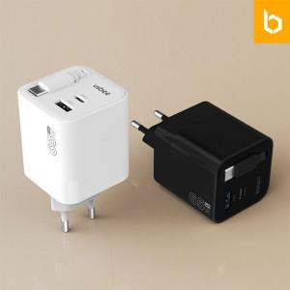

【상세/제작정보】 | <span style="font-size: 11pt;">*릴케이블 내장형으로 별도 케이블 챙길 필요없음</span><br><span style="font-size: 11pt;">*3포트로 여러가지 기기 동시 충전</span>

【인쇄/포장옵션】 | 레이저, 풀칼라 / 포장지포장

【공급단가】 | 수량 | 30~ | 100~ | 300~ | 500~ | 1,000~
*VAT별도 | 단가 | 20,100원 | 18,900원 | 18,100원 | 17,700원 | 17,400원

【상품 URL】 | https://www.synergygift.co.kr:443/src/goods_detail.php?gdno=45879

